2023년 귀속 연말정산 안내문
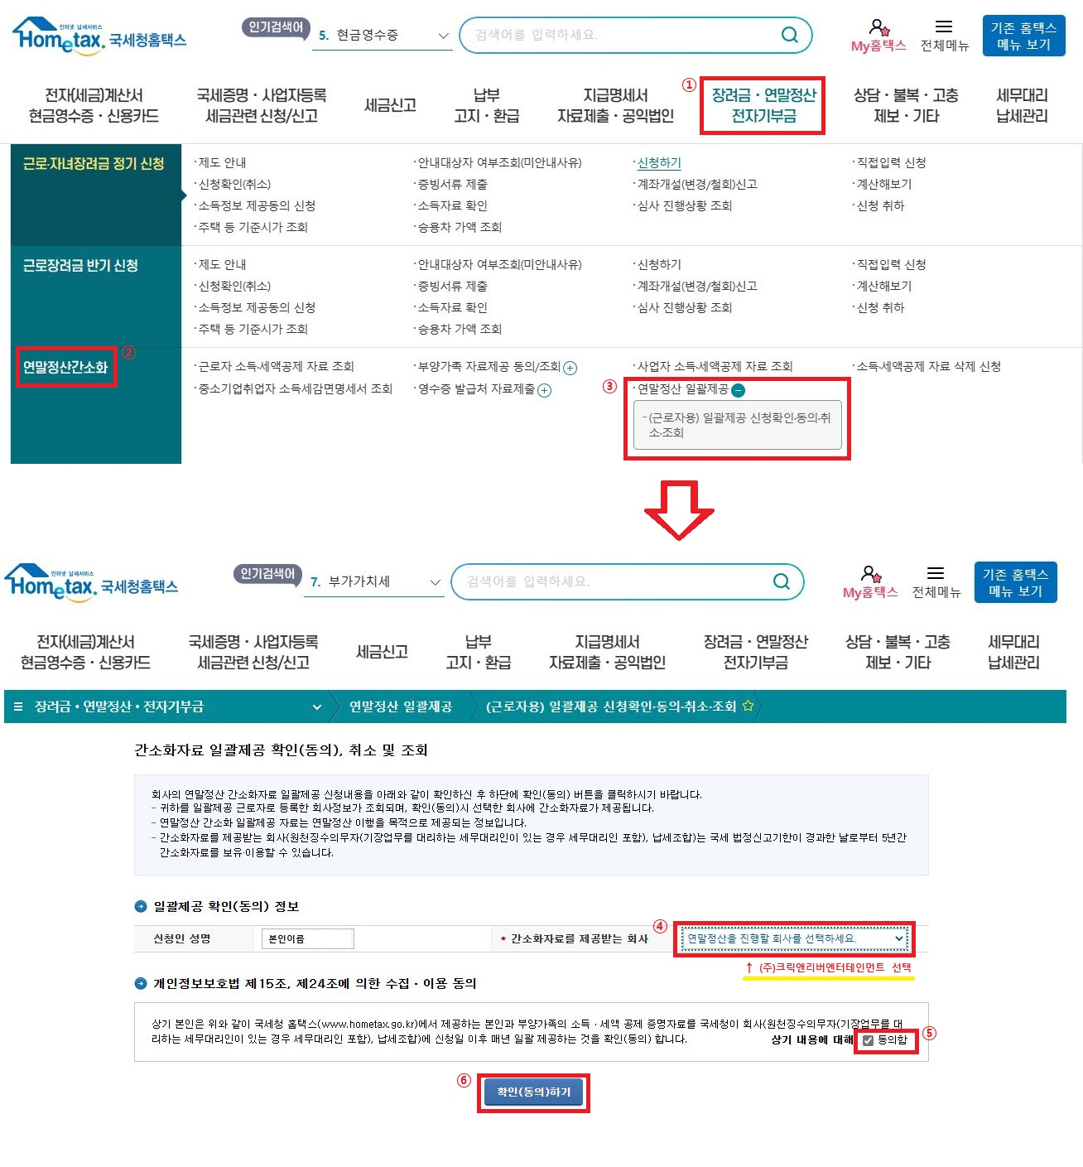
[ 2023년 귀속 연말정산 안내 ]
㈜크릭앤리버엔터테인먼트
1. 연말정산이란?
원천징수대상자(크릭앤리버 소속 근무자)에게 매월 급여 지급 시, 급여 공제 항목 중 소득세를 근로소득 간이세액표에 의해 원천징수하지만(소득세 공제) 매월 원천징수한 소득세의 합계가 1년간 발생한 총 근로소득에 대한 정확한 세액이 아닙니다. 따라서 매년 1월 부터 12월까지 발생한 1년간의 총 근로소득에 대한 세액을 재계산한 후, 매월 원천징수 한 세액의 합계액과 재계산 세액을 비교하여 추가 징수 또는 환급을 해주는 절차를 "연말정산" 이라고 합니다. 2023년 귀속 연말정산 후 발생한 징수 또는 환급 세액은 2024년 귀속2월 급여에 포함되며, 급여 명세서상 공제항목의 (+)는 세금징수/ (-)는 세금환급을 의미합니다. EX) 소득세 (-)10만원+지방소득세(소득세의 10%) (-)1만원=환급액 총 (-)11만원 환급합니다. 귀속 2월분 급여에 포함 되며, Client 마다 상이 하므로 본인 급여 지급일에 함께 지급 됩니다. (단, 귀속 2월분 급여는 대체로 3월에 지급되나, 업체별 급여지급일에 따름.)

2. 연말정산 대상자 : 전직원 ( 2023년 재직자 )
2023년 중도입사자일 경우
- 2023년 중도입사자는 종전근무지(2023년도근무지)의 소득을 합산하므로 종전근무지로부터 2023년도 원천징수영수증을 발급받아 제출하여야 합니다.
EX) 종전근무지 : 4대보험 가입 된 사업장으로 2023년 원천징수영수증 발급 받은 후 제출. 2023년 총 연간 급여총액을 국세청 연말정산 신고

[주의 -연말정산 제외 대상자]
① 2023년 12월 31일 이전 크릭앤리버 퇴사자 (여기에 해당하시는 분은 현재 소속된 회사에서 연말정산 진행 또는 본인이 직접 2024년 5월에 국세청에 신고)
② 2024년도 1월 크릭앤리버 입사자(지금은 2023년도 소득에 대한 연말정산 기간 이므로 대상아님)
③ 급여공제시 사업소득세 3.3%만 공제하는 프리랜서/위탁근로자 - 사업소득자 : 2023년 귀속 사업소득 국세청 신고 2024년 5월 자진 신고
④ 급여 지급시 공제항목에 소득세 미발생자는 대상에서 제외임.

3. 연말정산 대상기간 : 2023.1.1. ~ 2023.12.31 (귀속2023년 연말정산)
4. 간소화 자료 일괄제공 확인(동의) 안내
★ 국세청 연말정산 간소화 자료 일괄제공으로 진행
★ www.hometax.go.kr -> 간소화 자료 일괄제공 동의
* 동의 안내 문자 받으신 분만 해당 / 동의 안내 문자 안 받으신 분은 동의 진행 안하셔도 됩니다!

★★ 동의를 진행 하셔야 하는 근무자 ★★
★ 2023년도 ㈜ 크릭앤리버엔터테인먼트에서만 근무를 했고 동의 안내를 받으신 경우
★ 2023년도 다른 회사 + ㈜ 크릭앤리버엔터테인먼트 근무를 한 경우 동의 (추가서류 : 종전근무지 원천징수영수증)

5. 추가 서류 접수 방법 안내 ( cre@crikorea.com)
★ 추가 서류
① 종전근무지 근로소득 원천징수 영수증 ( 2023년도 귀속분 종전근무지 해당자에 한함 )
② 인적공제 : 1. 첨부파일 내 인적공제신고서 2. 가족관계증명서(주민번호 * 표시 안됨!!!!)
③ 월세액공제 : 1. 첨부파일 내 월세공제신고서 2. 임대차계약서 사본 3. 월세 이체 거래 내역 4. 주민등록등본
④ 그 외 추가 공제 필요 서류

6. 서류제출 및 동의 진행 기간 : 2024년 1월 15일 월요일 부터 2024년 1월 19일 금요일 까지 (서류제출 기한 엄수!!)

* 간소화 자료 일괄제공 확인(동의) 안내 매뉴얼 ( 2가지)

국세청 연말정산 간소화 자료 일괄제공 확인 동의 www.hometex.go.kr

1. 국세청 홈택스 로그인 후 팝업이 떴을 경우
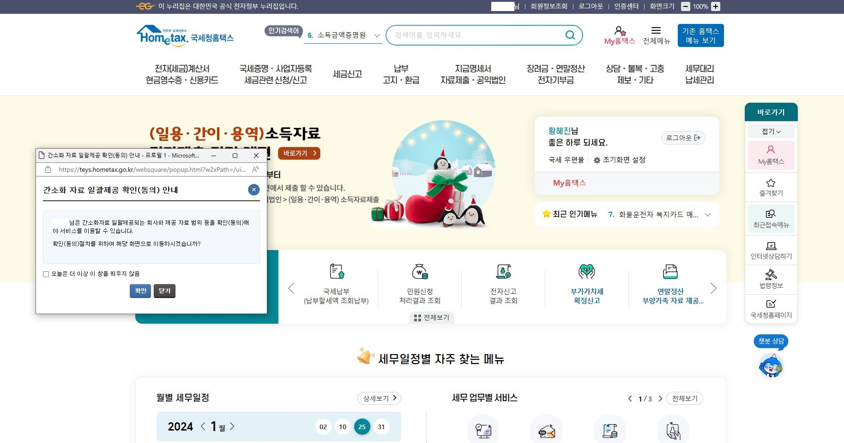

①

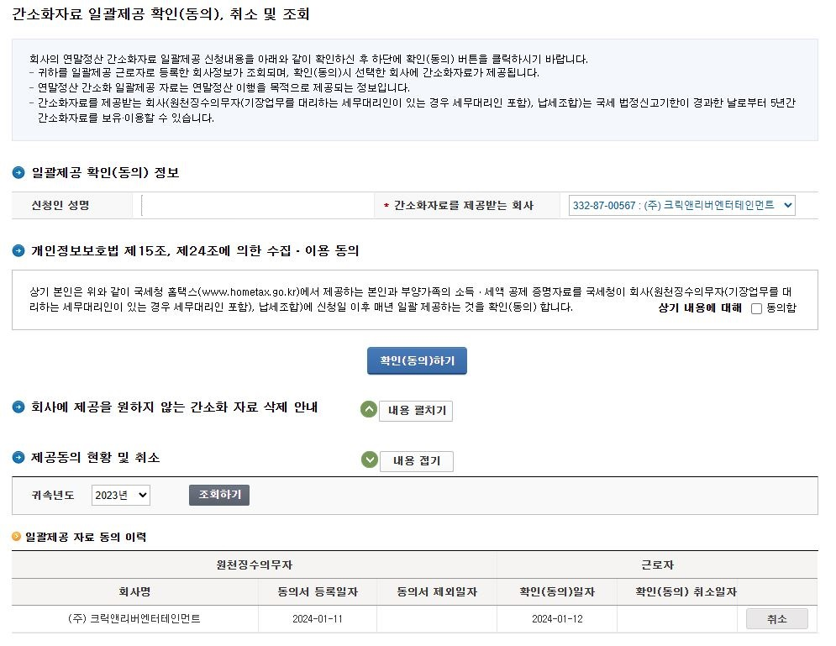

②

③

2. 국세청 홈택스 로그인 후 팝업이 안 떴을 경우

